企业高并发成熟的方案
自我介绍
传智.上官云
高并发解决方案
1)出自于阿里巴巴研究院
学习:高并发
2)数据库高并发 (第二天内容 明天内容)
看图的目地:
企业整体架构都不清楚,没办法知道哪里是需要解决的高并发问题

Java程序员
Tomcat
webapp
项目
xiangwu.war
启动Tomcat即可

负载均衡服务器
1:转发请求
2:还有.....
负载均衡服务器
种类:
1)就有你说的反向代理服务器?
主机
备机
称为高可用 ( HA)
Tomcat
大公司 (追求稳定)
weblogic

高并发发生在二处
1)处:负载均衡
今天晚上 我们要解决的地方
2)数据库处
明天晚上要解决的地方

Session
出现的问题:
1)多台服务器上如果用户登陆了,Session是如何共享的
用户请求1号机时产生了Session
用户请求2号机的时候就没有Session了
后果:就是程序把用户踢到登陆页面
解决方案
三种:
1:可以把用户的Session放在Cookie中
优点:解决了Session没有的问题
缺点:Session放在了用户的浏览器中,是不安全的
下下策
2:可以把用户的Session放在数据库中
优点:解决了Session没有的问题
缺点:网站是一个成千上万用户的网站,如果把Session放到数据库中,会造成数据库压力太大,从而使的网站不能正常运转
3:可以把用户的Session放在缓存服务器中
最好的解决方案是:放在缓存服务器中
推荐二种缓存服务器:Memcached/redis
要求:Memcached/redis 必须是集群

用户

数据库并发
1)要求 随着业务量的不断增大,数据库承载能力也要增大
2:要求 数据安全,不能丢失
3:要求 支持备份 + 容灾
明天晚上进行讲解,并演示效果

1:通过Sqoop把关系型数据库的数据导到Hdfs中
2:把Hdfs中的数据经过MapReduce进行计算及处理
3:将处理后的解决数据写回Hdfs文件系统
4:把结果数据导回关系型数据库

 | sqoop | 软件

Jchar
饼图
显示给马云去看这些数据
马云可以在办公室里就可以知道自己旗下的所有网站运转状况

 |  |  | 结果数据

分析完企业整体架构之后
1:开始搭建负载均衡服务器
2:演示负载均衡服务器的效果

第一种:解决方案
DNS

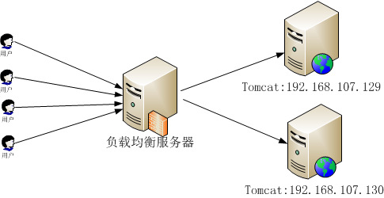
1:在用户请求,转发请求的功能
2:如果这一台机器挂了
负载均衡服务会不 会继续把请求转发给这台服务器呢?
答案:不会
3:如果这一台机器恢复正常了
负载均衡服务器会不会把它添加回来呢?
答案:会的
三大功能
一:转发
二:故障移除
三:恢复添加

负载均衡种类
(角度)
通过软硬件
通过硬件来解决
NetScaler、F5、Radware和Array
性能好
要钱
通过软件来解决 三大软件
1:LVS 最好的软件策略
有备机,有主机
无单点问题
2:Nginx
单点问题
一旦挂了就OVER了
3:Apache Web第一
不是最好的

网络七层
性能相对差 Nginx Apache就是在这里
网络四层
肯定是四层上 LVS
IP负载均衡技术 正是LVS所使用的

IP负载均衡技术 正是LVS所使用的
本次课程演示内容就是LVS
带有主机与备机

搭建LVS 负载均衡 场景描述
开启四台Linux系统(Centos6.4)
第一台:负载均衡主机
第二台:负载均衡备机
第三台:真实服务器 (Http)
第四台:真实服务器
Http服务器是Apache公司的服务器
在Linux系统上自带的 ,可以直接使用 ,方便快捷
环境:
Window 7 系统
vmware 虚拟机 在它之上启动四台Centos6.4服务器
I5CPU
500G磁盘
内存:8G
老师的机器
开四台虚拟机是可以的
准备开始搭建
搭建成功后:演示刚才说的那三个功能
1:转发功能
2:故障移除的
3:恢复添加的功能
4:主机关了,备机是否接管它的工作
三种IP
1:负载均衡IP
所在服务器的IP
2:VIP LVS这个软件的IP
正是我们要访问的IP
VIP :192.168.200.201 访问IP
3:真实服务器RIP

在京东上 3000+元 价钱
我现在机器 可以开启 最高(6台虚拟机呢?)
笔记本 === 服务器 性能瓶颈在哪里
优化 : 3000+的笔记本 成为万元笔记本的功能,性能
本节课内容:
要求同学掌握Linux系统的简单操作

149 负载均衡主机
150 负载均衡备机
最先开始搭建
151 Http服务器
152 Http服务器
1:启动Http服务器
Servcie Httpd start
Http服务应该不要一样
转发的时候才能知道转发到哪里了
2:149 负载均衡主机
安装keepalived
搭建完成!
效果查看
VIP http://192.168.200.201/ 访问IP

访问 192.168.200.201 这个VIP的时候
验证:
1:转发功能
2:故障移除的
3:恢复添加的功能
4:主机关了,备机是否接管它的工作
得到验证有以下几项
1)转发功能
152
151
2)故障移除
把152 机器手动关掉 ,再查看效果
刷新 201IP 都只会显示 151机器
证明:负载均衡有故障移除的功能
3)验证的是恢复添加
把152机器 手动启动 , 再查看效果
刷新201IP 会显示152机器
证明:负载均衡有恢复添加的功能
搭建备机 150机器上搭建
搭建成功
4:主机关了,备机是否接管它的工作
关闭主机 149机器
查看150机器是否接管它的工作
证明:主机关了 备机确实接管 了它的工作

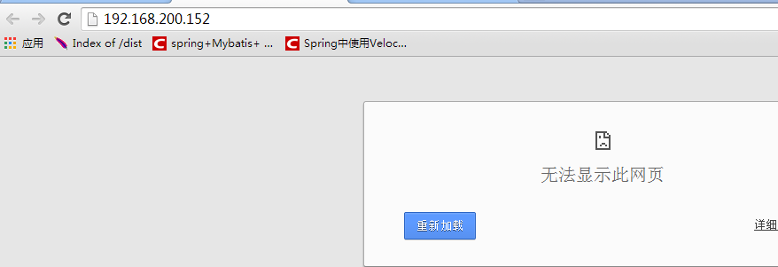

负载均衡 主机 备机 搭建成功
演示完毕
1:进入问答流程
201是什么机器
约定好的 VIP : 正是LVS的IP ,访问IP
LVS比例: 权重 本次演示是1:1
LVS只能用在Linux上 专业Linux上
2:为什么用Http http是Centos系统自带的
用Tomcat也是可以的
只要用Tomcat时,要安装JDK 过于麻烦,为了节约时间才选用Http服务器的
3:搭建太快了 我已经录了视频,再快 只要有视频就可以慢慢看
4:二台Tomcat 和二台Http服务器 使用方法是一样的
就是给Tomcat的默认8080端口 改成 80端口就行了
5:LVS要安装 跟大家说,不需要安装
LVS Linux虚拟机 是LInux自带的 要求内核是2.6版本以后就支持了
不需要安装
6:window 下做是非常不专业
企业级服务器 哪有用Window的啊? 都用的Linux (可能Redhat,Centos)
7:LVS 主机配置的MATER 备机配置的BACKUP
8:之前没有说的 , 心跳检查 通过这种方式 知道主机挂了
9:主 备 属性 MASTER BACKUP 优先级

